Sheet1
物料采购价格审批表
采购工厂：河北工厂
注明： 1、此价格审批仅适用于研发阶段，SOP后价格由工厂进行最终定价； 2、此价格审批同时适用于研发阶段结算使用（可做为样件价格协议签订依据）。
序号 | 图号/编码 | 物料/工装名称 | 单位 | 材质 | 目标价 | 增值税率% | 万谦 | 上锐 | 三浦 | 审批价格 | 供应商全称 | 备注
 |  |  |  |  |  |  | 未税价格 | 未税价格 | 未税价格 | 价格
1 | SHT0018649 | 实心垫片 | 件 | 304 | 0.0417 | 13% | 0.15 | 0.12 | 放弃 |  |  |  | 1638.96 | 淘宝原价0.105
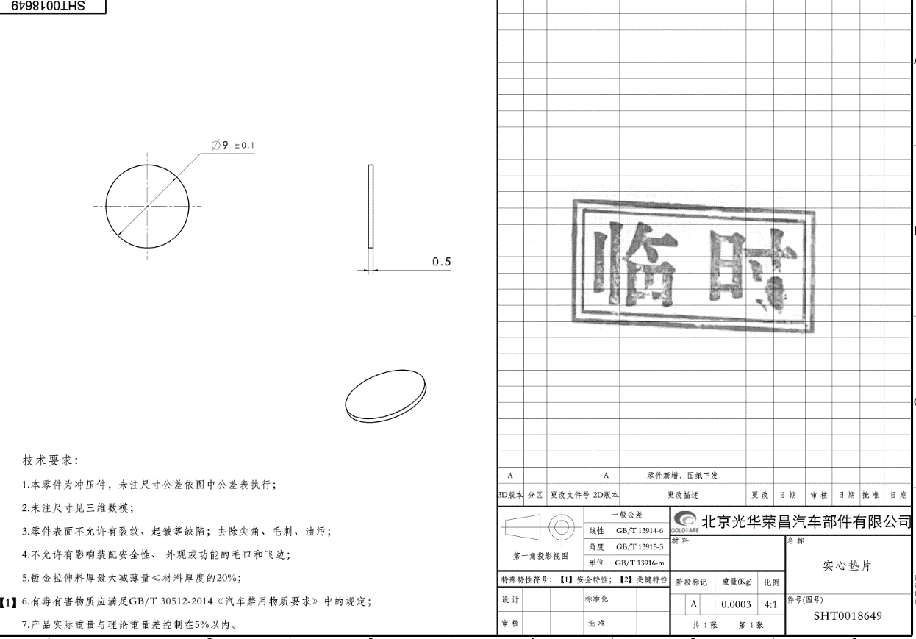
说明： 以上所有价格均为未税价格。
1 | 开发情况
2 | 产品价格
3 | 模具价格
4 | 开发周期
5 | 年降情况
6 | 结算方式
7 | 备注
总经理 日期： |  |  | 副总经理 日期： |  |  |  |  |  |  |  | 采购工程师 日期：

